상품제안서
아이스 쿨링 핸디 아이스팬 손선풍기 | 상품코드: S41041

 |  |  |  |  |  |  | 02-713-8555 | www.synergygift.co.kr
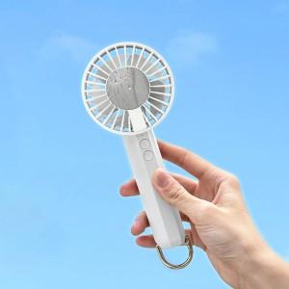 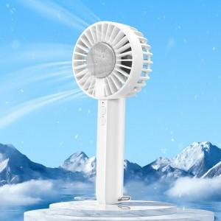 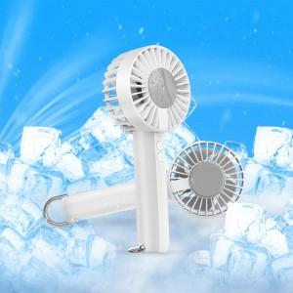

【상세/제작정보】 | <p><span style="font-size: 14pt;">*펠티어 기술을 탑재한 아이스 냉각패드 선풍기</span><br><span style="font-size: 14pt;">*카라비너로 스탠딩&amp;행잉&amp;핸디 팬으로 모두 사용 가능</span><br><span style="font-size: 14pt;">*팬 중앙 혹은 손잡이 앞뒤면 모두 인쇄 가능</span></p><p>&nbsp;</p><p><span style="font-size: 14pt;">※ 기본수량 미만 발주 진행시 별도 문의 바랍니다.</span></p><p><span style="font-size: 14pt;">※ 운임비 별도 발생 됩니다.</span></p>

【인쇄/포장옵션】 | 레이저, 풀칼라 / 포장지포장

【공급단가】 | 수량 | 50~ | 100~ | 300~ | 1,000~ | 3,000~
*VAT별도 | 단가 | 10,390원 | 10,060원 | 9,730원 | 9,240원 | 9,160원

【상품 URL】 | https://www.synergygift.co.kr:443/src/goods_detail.php?gdno=41041

